B2. Mô hình logic
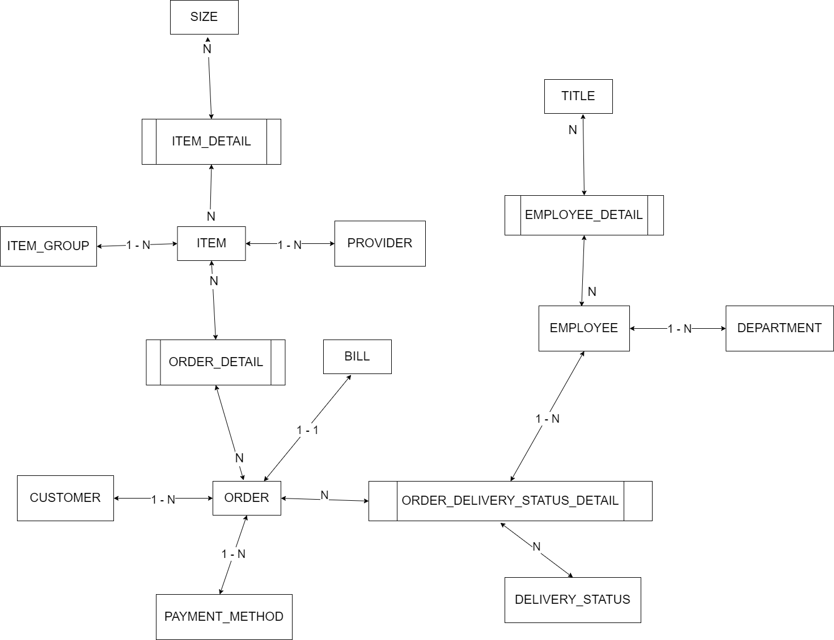
 | Xác định các đối tượng cần lưu trữ Xác định các thuộc tính, thông tin của từng đối tượng
 |  |  |  | CLOB | xml
 |  |  |  | BLOB | json | Enum |  |  | Enum | Enum | Enum | Enum
 | T01 | T02 | T03 | T04 | T05 | T06 | T07 | T08 | T09 | T10 | T11 | T12
 | CUSTOMER | ITEM | ORDER | ORDER-STATUS | BILL | EMPLOYEE | SIZE | ITEM-GROUP | PAYMENT-METHOD | ITEM-DETAIL | DEPARTMENT
 | ID | ID | ID | ID | ID | ID | ID | ID | ID | ID | ID
 | NAME | NAME | CUSTOMER | DESC | ORDER | NAME | KEY | NAME | DESC | ITEM | NAME
 | EMAIL | SIZE(s) | ITEM(s) |  | CREATED-AT | PHONE | GENDER |  |  | SIZE
 | ADDRESS | MATERIAL | AMOUNT |  | TOTAL-MONEY | ADDRESS | DESC |  |  | AMOUNT
 | PHONE | ITEM-GROUP | PAYMENT-METHOD |  |  | DEPARTMENT
 | PASSWORD | SALES_PRICE | DATE-ORDER
 |  | BUY_PRICE | TOTAL-PRICE
 |  | COLOR(s) | DELIVERY-FEE
 |  |  | EMPLOYEE

B1. Mô hình quan niệm | 1. Xác định lại các tập thực thể |  |  |  |  |  | Đối tượng
 | 2. Xác định lại các thuộc tính của mỗi tập thực thể |  |  |  |  |  | Danh sách
 |  | Lưu ý: Thuộc tính >> đơn trị, đa trị, kết hợp, dẫn xuất >> single value |  |  |  |  | UNIQUE
B2. Mô hình logic ERD | 3. Xác định khóa của mỗi tập thực thể
 | 4. Xác định mối quan hệ giữa các tập thực thể |  |  |  |  | --> Khóa ngoại, ràng buộc
 |  | Lưu ý: 11, 1n, n1, nn

 | SIZE |  |  |  |  | ITEM-DETAIL
 | ID | KEY | GENDER | DESC |  | ID | ITEM | SIZE | AMOUNT | COLOR
 | 1 | S | 0 | SIZE S NỮ |  | 1 | 1 | S | 10 | BLACK
 | 2 | M | 0 |  |  | 2 | 1 | M | 15 | RED
 | 3 | L | 0 |  |  | 3 | 1 | S | 14 | RED
 | 4 | XL | 0
 | 5 | XXL | 0 |  |  | TH1: Nếu 1 ITEM, 1 SIZE có nhiều COLOR, 1 ITEM 1 COLOR có nhiều SIZE -> UNIQUE ITEM, SIZE, COLOR
 | 6 | S | 1 | SIZE S NAM |  | TH2: Nếu 1 ITEM, 1 SIZE, 1 COLOR -> UNIQUE ITEM, SIZE
 | 7 | M | 1 |  |  | TH3: Nếu 1 ITEM có 1 COLOR -> bỏ COLOR qua bảng ITEM
 | 8 | L | 1
 | 9 | XL | 1
 | 10 | XXL | 1

 | Khóa: KEY, GENDER -> các cặp dữ liệu khác nhau
 | Khóa: ID -> các ID các nhau, yêu cầu các cặp key, gender cũng khác nhau -> thêm ràng buộc UNIQUE cho key, gender

